Edison Martínez
Docentes-Investigadores del grupo GIMUP

Datos del Investigador
1. Nombre del Investigador:

EDISON MARTÍNEZ OVIEDO
2. Línea o líneas de investigación en la que se desempeña:
q Diseño Mecánico
q Mecánica Computacional
q Control
q Robotica Aplicada
 | 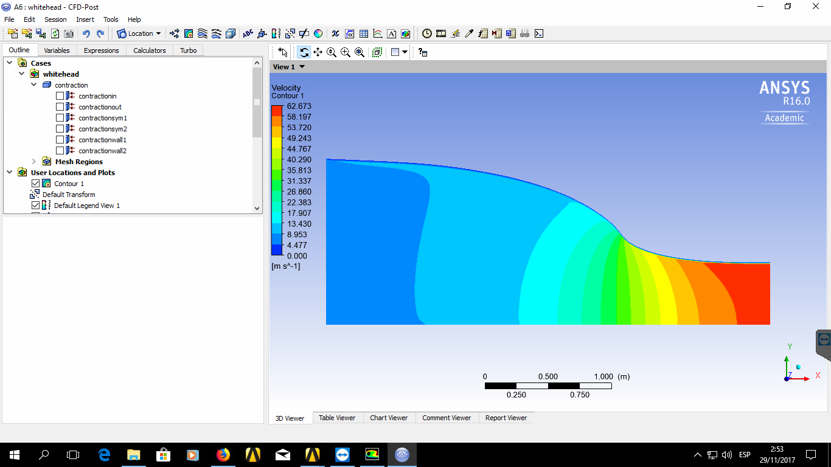
3.1 Algunos Proyectos realizados y en curso
Desarrollo de un Robot Paralelo para Operaciones "Pick and Place" 2010
Desarrollo de aplicaciones para un robot paralelo tipo Delta

4. Proyectos de investigacion en desarrollo
Titulo: “DISEÑO, SIMULACIÓN Y CONSTRUCCIÓN DE UN PROTOTIPO DE ALABÉ PARA UN GENERADOR EÓLICO DE BAJAS VELOCIDADES DE VIENTO UTILIZANDO MATERIALES BIOCOMPUESTOS CON FIBRAS NATURALES” 2017
Desarrollo de un Software libre para la simulación de flujos de fluido en régimen laminar.
Objetivos:
Fecha de Inicio: Agosto 2017 | Fecha de Terminación: Septiembre 2017
Titulo:

4.1 Proyecto para dirigir en modalidad trabajo de grado de Ing. Mecanica I-2019
Titulo: Optiizacion de un sisema de aletas
Objetivos:
Numero de Estudiantes para el proyecto: | 1 (Anderson)
Titulo: Optiizacion de un sisema de energia solar - eólico Hibrido
Objetivos:
Numero de Estudiantes para el proyecto: | 1 (Ancizar)
5. Proyectos con la industria
5.1 Áreas o líneas en las que ha trabajado, sectores productivos y empresas

5.2 Algunos Proyectos realizados

5.3 Proyectos en la industria en desarrollo
Titulo:

Empresa:
Objetivos:
Fecha de Inicio: Marzo 2012 | Fecha de Terminación:
Titulo:

Empresa:
Objetivos:
Fecha de Inicio: Marzo 2012 | Fecha de Terminación:
6. SERVICIOS QUE COMO PROFESIONAL PUEDE OFRECER A LA INDUSTRIA

2013-2019
TIPO DE PRODUCCIÓN | CATEGORIA | AÑO | TITULO | Nombre revista | AMBITO
Artículo Revista | C | 2013 | Development of a trainning module for parallel robotic and artificial vision with a universal gripper system" (3 Autores) | Revista Colombiana De Tecnologías De Avanzada v.1 fasc.21 p.74 - 80 | Nacional | PRODUCTOS / AÑO | 2012 | 2013 | 2014 | 2015 | 2016 | 2017 | 2018 | 2019
Articulo Revista | C | 2018 | SIMULACIÓN DEL DESGASTE DE HERRAMIENTA EN PROCESOS DE TORNEADO (3 Autores) | Revista Colombiana De Tecnologías De Avanzada v.3 fasc.32 p.58 - 67 | Nacional | Aticulos A1 | 0 | 0 | 0 | 0 | 0 | 0 | 0 | 0
Artículo Revista | C | 2018 | Modelamiento y evalución de una contracción de un túnel de viento súbsonico (3 Autores) | Revista Colombiana De Tecnologías De Avanzada v.3 fasc.32 p.58 - 67 | Nacional | Articulos A2 | 0 | 0 | 0 | 0 | 0 | 0 | 0 | 0
PONENCIA |  | 2018 | Simulación y Validación del Prototipo de un Colector Térmico Solar Hecho con Neumáticos Reciclados | IX Congreso Latinoamericano de Ingeniería Mecánica – COLIM2018 | Internacional | Articulos B | 0 | 0 | 0 | 0 | 0 | 0 | 0 | 0
PONENCIA |  | 2018 | Montaje de un Sistema de Visión Artificial para Capturar Imágenes de Desgaste en Herramientas de Corte | IX Congreso Latinoamericano de Ingeniería Mecánica – COLIM2018 | Internacional | Artículos C | 0 | 1 | 0 | 0 | 0 | 0 | 2 | 0
PONENCIA |  | 2018 | Simulación del Desgaste de Herramienta en Procesos de Torneado | IX Congreso Latinoamericano de Ingeniería Mecánica – COLIM2018 | Internacional | Literatura Gris | 0 | 0 | 0 | 0 | 0 | 0 | 0 | 0
PONENCIA |  | 2018 | Modelamiento y Evaluación de una Contracción de un Túnel de Viento Subsónico | IX Congreso Latinoamericano de Ingeniería Mecánica – COLIM2018 | Internacional | Ponencias nacionales | 0 | 0 | 0 | 0 | 0 | 0 | 0 | 0
 |  |  |  |  |  | Ponencias internacionales | 0 | 0 | 0 | 0 | 0 | 0 | 4 | 0
 |  |  |  |  |  | Libros |  | 0 | 0 | 0 | 0 | 0 | 0 | 0
 |  |  |  |  |  | Cap. Libro | 0 | 0 | 0 | 0 | 0 | 0 | 0 | 0
PRODUCCIÓN CIENTÍFICA PROF. Edison Martínez
ARTICULO REVISTA | C
ARTICULO REVISTA | A2
ARTICULO REVISTA | C
PONENCIA
PONENCIA
ARTICULO REVISTA | A2
PONENCIA
ARTICULO | A2
ARTICULO | A2

PRODUCTOS / AÑO | 2012
Aticulos A1
Articulos A2
Articulos B
Artículos C
Ponencias nacionales
Ponencias internacionales
software
literatura gris

